关键界面
 | 登录界面 |  |  |  | 图标变量及动画

 | 变量名 | 类型 | 地址 |  | 序号 |  |  | 类型 | 地址 |  | 备注
 | 用户名(4bit) | R/W | 0x3000 |  | 1 | 标准判定结果/通道告警 |  | R | 0x1002 |  | 16bit 位变量(默认显示是0，不告警/1)
 | 用户密码(4bit) | R/W | 0x3001 |  | 2 | 过流动画 |  | R | 0x1003 |  | 16bit addr （0关闭/1开启） |  | 12/23/22
 | 登录确认/注销按钮 | W | 0x3002（下发0xF1/0xF0） |  | 3 | 保留 |  | R | 0x1004 |  | 16bit addr
 | 输入错误提示图标（位变量） | W | 0x3003(0:不显示/1：用户名错误/2：密码错误/3：同时显示) |  | 4 | 保留 |  | R | 0x1005 |  | 16bit addr
 | 帮助按钮 | W | NULL |  | 5 | 保留 |  | R | 0x1006 |  | 16bit addr
 | 保留 | W/R | 0x3004 |  | 6 | 保留 |  | R | 0x1007 |  | 16bit addr
 | R/W类型使用：数据变量录入 |  |  |  | 7 | 保留 |  | R | 0x1008 |  | 16bit addr
 | W类型使用：按键返回 |  |  |  | 8 | 保留 |  | R | 0x1009 |  | 16bit addr
 |  |  |  |  | 9 | 保留 |  | R | 0x100A |  | 16bit addr
 |  |  |  |  | 10 | 保留 |  | R | 0x100B |  | 16bit addr
 |  |  |  |  | 11 | 保留 |  | R | 0x100C |  | 16bit addr
 |  |  |  |  | 12 | 保留 |  | R | 0x100D |  | 16bit addr
 |  |  |  |  | 13 | 保留 |  | R | 0x100E |  | 16bit addr
 |  |  |  |  | 14 | 保留 |  | R | 0x100F |  | 16bit addr

前台数据(old) |  |  |  |  |  | 系统后台参数

序号 | 变量名 | 类型 | 地址 | 备注 |  | 序号 | 变量名 |  | 类型 | 地址 |  | 备注
1 | 0_采样电压 | R | 0x1024 | %.2f |  | 1 | 保留 |  | R/W | 0x1010 |  | 16bit addr
2 | 0_采样电流 | R | 0x1026 | %.2f |  | 2 | 保留 |  | R/W | 0x1011 |  | 16bit addr
3 | 0_电压偏差率 | R | 0x1028 | %.2f |  | 3 | 保留 |  | R/W | 0x1012 |  | 16bit addr
4 | 0_电流偏差率 | R | 0x102A | %.2f |  | 4 | 保留 |  | R/W | 0x1013 |  | 16bit addr
5 | 1_采样电压 | R | 0x102C | %.2f |  | 5 | 保留 |  | R/W | 0x1014 |  | 16bit addr
6 | 1_采样电流 | R | 0x102E | %.2f |  | 6 | 保留 |  | R/W | 0x1015 |  | 16bit addr
7 | 1_电压偏差率 | R | 0x1030 | %.2f |  | 7 | float地址开始：请跳转查看
8 | 1_电流偏差率 | R | 0x1032 | %.2f |  | 8
9 | 2_采样电压 | R | 0x1034 | %.2f |  | 9
10 | 2_采样电流 | R | 0x1036 | %.2f |  | 10
11 | 2_电压偏差率 | R | 0x1038 | %.2f |  | 11 | 频率 |  | R/W | 0x101E |  | float地址，显示：%.1f，录入：一位小数
12 | 2_电流偏差率 | R | 0x103A | %.2f |  | 12 | 电压偏差率 |  | R/W | 0x1020 |  | float地址，显示：%.1f，录入：一位小数
13 | 3_采样电压 | R | 0x103C | %.2f |  | 13 | 电流偏差率 |  | R/W | 0x1022 |  | float地址，显示：%.1f，录入：一位小数
14 | 3_采样电流 | R | 0x103E | %.2f
15 | 3_电压偏差率 | R | 0x1040 | %.2f
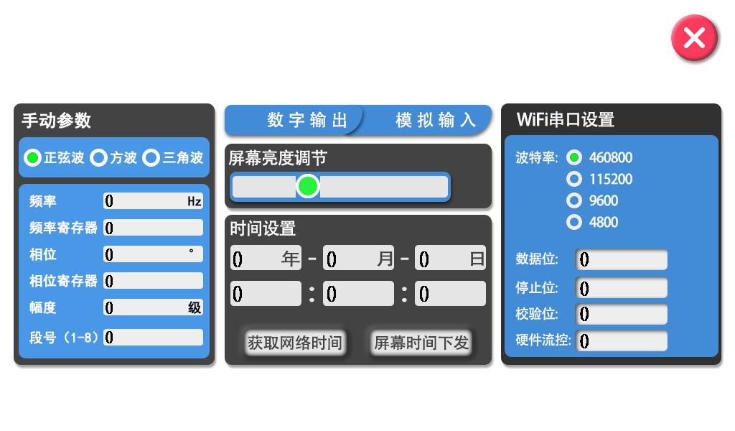
16 | 3_电流偏差率 | R | 0x1042 | %.2f |  | 按钮/复选框图标地址(变量数据录入：单个刷新)
17 | 4_采样电压 | R | 0x1044 | %.2f
18 | 4_采样电流 | R | 0x1046 | %.2f |  | 序号 | 变量名 |  | 类型 | 地址 |  | 备注
19 | 4_电压偏差率 | R | 0x1048 | %.2f |  | 1 | 自动/手动/开发者模式区分地址（按钮） |  | R/W | 0x2000 |  | 16bit_addr 触摸下发：0xF0/0xF1/0xF2
20 | 4_电流偏差率 | R | 0x104A | %.2f |  | 2 | 自动/手动测试结束/开始（按钮） |  | R/W | 0x2001 |  | 16bit_addr 触摸下发： 0xF0/0xF1
21 | 5_采样电压 | R | 0x104C | %.2f |  | 3 | DDS频率选项（低频、中频、高频）（复选框） |  | R/W | 0x2002 |  | 16bit_addr 触摸下发：0/1/2；默认0，1/2
22 | 5_采样电流 | R | 0x104E | %.2f |  | 4 | DDS波形类型（复选框） |  | R/W | 0x2003 |  | 触摸下发：0 正玄波/1方波/2三角波
23 | 5_电压偏差率 | R | 0x1050 | %.2f |  | 5 | WIFI开启（不复位）/关闭（复位）（复选框） |  | R/W | 0x2004 |  | 16bit_addr 触摸下发：0（开启）/1（关闭）
24 | 5_电流偏差率 | R | 0x1052 | %.2f |  | 6 | WIFI恢复出厂设置（按钮） |  | R/W | 0x2005 |  | 触摸下发：0xf1
25 | 6_采样电压 | R | 0x1054 | %.2f |  | 7 | WIFI模式（复选框） |  | R/W | 0x2006 |  | 触摸下发：ap 0/ sta 1/ ap+sta 2
26 | 6_采样电流 | R | 0x1056 | %.2f |  | 8 | WIFI串口波特率（复选框） |  | R/W | 0x2007 |  | 触摸下发：0/1/2/3
27 | 6_电压偏差率 | R | 0x1058 | %.2f |  | 9 | WIFI串口数据位（复选框） |  | R/W | 0x2008 |  | 触摸下发：0（7bit）/1（8bit）/2（9bit）
28 | 6_电流偏差率 | R | 0x105A | %.2f |  | 10 | WIFI串口停止位（复选框） |  | R/W | 0x2009 |  | 触摸下发：0（1bit）/1（1.5bit）/2（2bit）
 |  |  |  |  |  | 11 | WIFI串口校验位（复选框） |  | R/W | 0x200A |  | 触摸下发：0（none）/1（odd）/2（even）
 |  |  |  |  |  | 12 | WIFI数据导出（按钮） |  | R/W | 0x200B |  | 触摸下发：0xf1
 |  |  |  |  |  | 13 | 通道校正（数据清除）（按钮） |  | R/W | 0x200C |  | 触摸下发：0xf1
前台数据(new) |  |  |  |  |  | 14 | 保存数据（按钮）(不用) |  | R/W | 0x200D |  | 触摸下发：0xf1
 |  |  |  |  |  | 15 | 保存参数（按钮）(不用) |  | R/W | 0x200E |  | 触摸下发：0xf1
序号 | 变量名 | 类型 | 地址 | 备注 |  | 16 | 网络时间获取（按钮） |  | R/W | 0x200F |  | 触摸下发：0xf1
1 | 0_采样电压 | R | 0x1024 | %.2f |  | 17 | 屏幕时间下发（按钮） |  | R/W | 0x2010-0x2014 |  | 4个16bit地址，触摸下发：8Byte数据
2 | 1_采样电压 | R | 0x1026 | %.3f |  | 18 | 开发者模式（4个按钮） |  | R/W | 0x2015 |  | 左上：0xf0/右上：0xf1/左下：0xf2/右下：0xf3
3 | 0_采样电流 | R | 0x1028 | %.2f |  | 19 | 频率寄存器 |  | R/W | 0x2016 |  | *vp低字节地址，显示：%1u，录入：1位数
4 | 0_电压偏差率 | R | 0x102A | %.2f |  | 20 | 相位 |  | R/W | 0x2017 |  | unsigned int地址，显示：%3u，录入：3位数
5 | 0_电流偏差率 | R | 0x102C | %.2f |  | 21 | 相位寄存器 |  | R/W | 0x2018 |  | *vp低字节地址，显示：%1u，录入：1位数
6 | 1_采样电压 | R | 0x102E | %.2f |  | 22 | 幅度 |  | R/W | 0x2019 |  | unsigned int地址，显示：%3u，录入：3位数
7 | 2_采样电压 | R | 0x1030 | %.3f |  | 23 | 开始组号 |  | R/W | 0x201A |  | *vp低字节地址，显示：%1u，录入：1位数
8 | 1_采样电流 | R | 0x1032 | %.2f |  | 24 | 结束组号 |  | R/W | 0x201B |  | *vp低字节地址，显示：%1u，录入：1位数
9 | 1_电压偏差率 | R | 0x1034 | %.2f |  | 25 | 过流复位按钮 |  | R/W | 0x201C |  | 触摸下发：0xf1
10 | 1_电流偏差率 | R | 0x1036 | %.2f
11 | 2_采样电压 | R | 0x1038 | %.2f
12 | 3_采样电压 | R | 0x103A | %.3f
13 | 2_采样电流 | R | 0x103C | %.2f
14 | 2_电压偏差率 | R | 0x103E | %.2f
15 | 2_电流偏差率 | R | 0x1040 | %.2f
16 | 3_采样电压 | R | 0x1042 | %.2f
17 | 4_采样电压 | R | 0x1044 | %.3f
18 | 3_采样电流 | R | 0x1046 | %.2f
19 | 3_电压偏差率 | R | 0x1048 | %.2f
20 | 3_电流偏差率 | R | 0x104A | %.2f
21 | 4_采样电压 | R | 0x104C | %.2f
22 | 5_采样电压 | R | 0x104E | %.3f
23 | 4_采样电流 | R | 0x1050 | %.2f
24 | 4_电压偏差率 | R | 0x1052 | %.2f
25 | 4_电流偏差率 | R | 0x1054 | %.2f
26 | 5_采样电压 | R | 0x1056 | %.2f
27 | 6_采样电压 | R | 0x1058 | %.3f
28 | 5_采样电流 | R | 0x105A | %.2f
29 | 5_电压偏差率 | R | 0x105C | %.2f
30 | 5_电流偏差率 | R | 0x105E | %.2f
31 | 6_采样电压 | R | 0x1060 | %.2f
32 | 7_采样电压 | R | 0x1062 | %.3f
33 | 6_采样电流 | R | 0x1064 | %.2f
34 | 6_电压偏差率 | R | 0x1066 | %.2f
35 | 6_电流偏差率 | R | 0x1068 | %.2f

